Sheet2
（1、构造 调用门，前面的不变，仅修改 param count部分 即参数数量

 | eq 80b99048 0040ec03`00081000 |  | // win 7 x32

（2、代码部分 |  |  |  | （3、堆栈分析
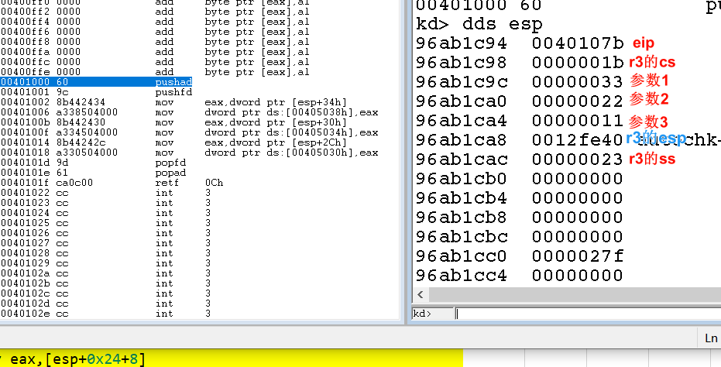
#include "stdafx.h"
#include <stdio.h>
#include <windows.h>

BYTE GDT[6] = {0};
DWORD dwSD[2]={0};
DWORD X,Y,Z;
// 要跳转的函数
void __declspec(naked) GetRegister()
{
_asm{
//nop
// int 3 // 内核断点，会断在windbg中

pushad;
pushfd;

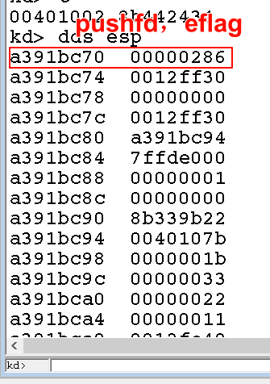
mov eax,[esp+0x24+0x8+0x8]
mov X,eax;
mov eax,[esp+0x24+0x8+0x4]
mov Y,eax;
mov eax,[esp+0x24+8]
mov Z,eax;

popfd;
popad;
retf 0x0c; // 长返回,内平栈
}
}

int main()
{
//system("pause");

char buffer[6]={0,0,0,0,0x48,0};
//*(DWORD*)&buffer[0]=0x12345678; // 00401020
//*(DWORD*)&buffer[4]=0x48;

_asm{
push fs;
push 0x11; |  | // 压入参数
push 0x22;
push 0x33;
call fword ptr[buffer];
pop fs;

}
printf("x:%x,y:%x,z:%x",X,Y,Z);
getchar();
return 0;
}

